BaiKiemTra
BÀI KIỂM TRA CUỐI KỲ MÔN CNPMNC

Ca
Họ tên | Huynh Tan Phat | Mã sinh viên | 17DH110123

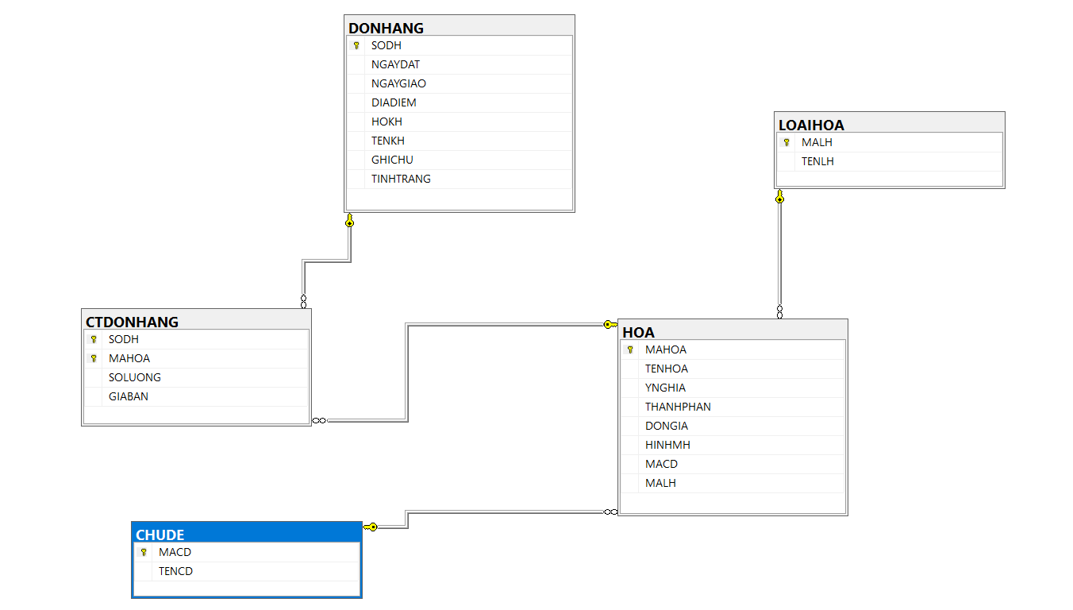
Câu 1
 | CREATE DATABASE QLBanHoa
 | GO

 | USE QLBanHoa
 | GO

 | CREATE TABLE CHUDE
 | (
 | MACD CHAR(4) NOT NULL PRIMARY KEY,
 | TENCD NVARCHAR(20) UNIQUE
 | )

 | CREATE TABLE LOAIHOA
 | (
 | MALH CHAR(4) NOT NULL PRIMARY KEY,
 | TENLH NVARCHAR(20) UNIQUE
 | )

 | CREATE TABLE HOA
 | (
 | MAHOA CHAR(4) NOT NULL PRIMARY KEY,
 | TENHOA NVARCHAR(50),
 | YNGHIA NVARCHAR(100),
 | THANHPHAN NVARCHAR(50),
 | DONGIA MONEY,
 | HINHMH VARCHAR(15),
 | MACD CHAR(4),
 | MALH CHAR(4),

 | FOREIGN KEY (MACD) REFERENCES CHUDE(MACD),
 | FOREIGN KEY (MALH) REFERENCES LOAIHOA(MALH)
 | )

 | CREATE TABLE DONHANG
 | (
 | SODH CHAR(4) NOT NULL PRIMARY KEY,
 | NGAYDAT DATETIME,
 | NGAYGIAO DATETIME,
 | DIADIEM NVARCHAR(50),
 | HOKH NVARCHAR(35),
 | TENKH NVARCHAR(15),
 | GHICHU NVARCHAR(50),
 | TINHTRANG BIT,
 | )

 | CREATE TABLE CTDONHANG
 | (
 | SODH CHAR(4) NOT NULL,
 | MAHOA CHAR(4) NOT NULL,
 | SOLUONG INT,
 | GIABAN MONEY,
 | PRIMARY KEY (SODH,MAHOA),
 | FOREIGN KEY (SODH) REFERENCES DONHANG(SODH),
 | FOREIGN KEY (MAHOA) REFERENCES HOA(MAHOA),
 | )

Câu2
 | Datagia_01
Câu3

De
KIỂM TRA THỰC HÀNH
MÔN CNPMNC
THỜI GIAN: 120 PHÚT

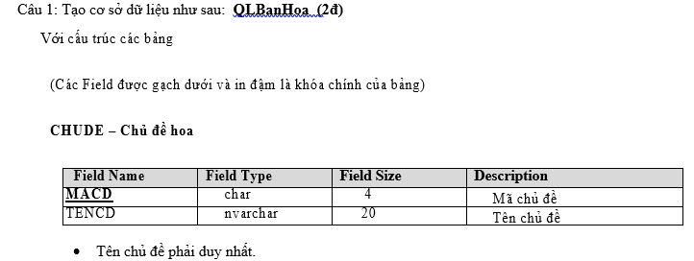

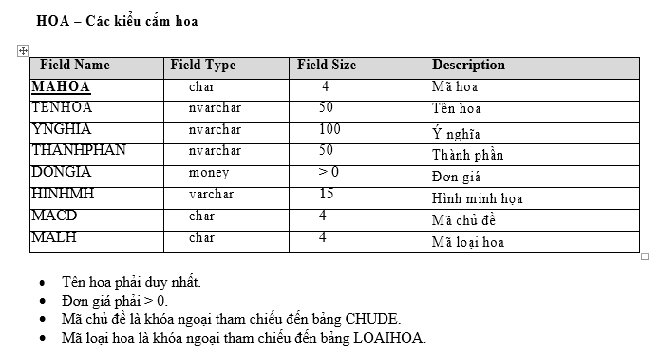

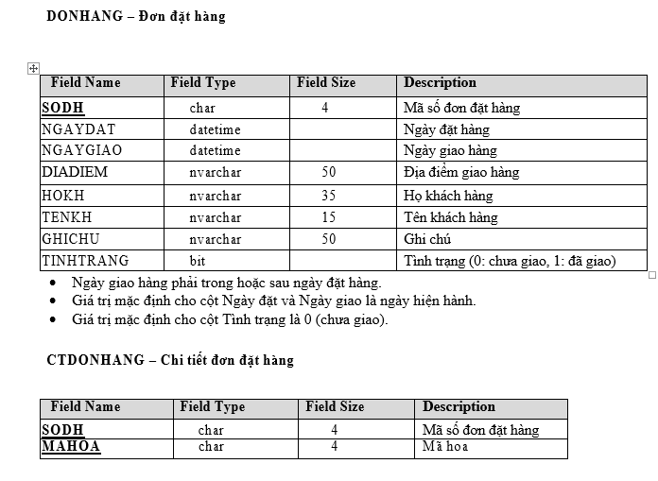

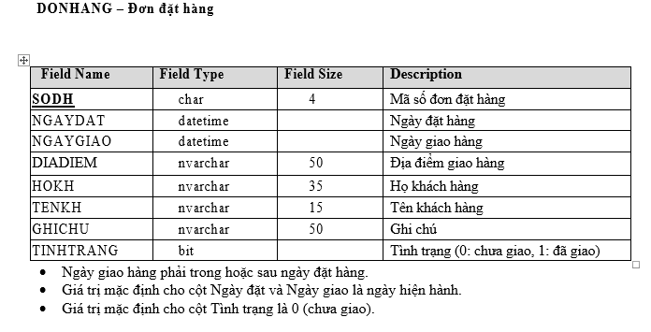

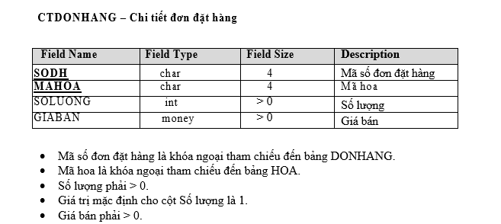

Câu 2: Nhập dữ liệu vào DB như sau: (2đ)
6 chủ đề (nhập vào)
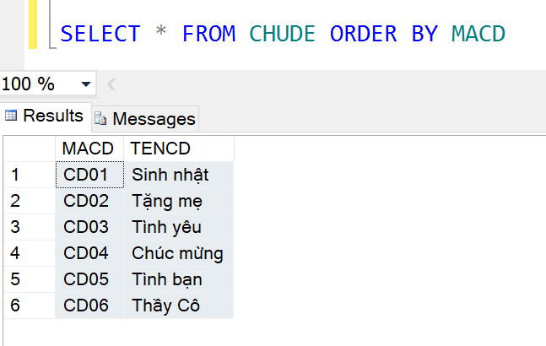

 |  | MACD | TENCD
 |  | CD01 | Sinh Nhật
 |  | CD02 | Tặng mẹ
 |  | CD03 | Tình yêu
 |  | CD04 | Chúc mừng
 |  | CD05 | Tình bạn
 |  | CD06 | Thầy cô

13 Loaihoa như sau (nhập vào)

MALH | TENLH
LH01 | Hoa Lan
LH02 | Hoa Hồng
LH03 | Hoa Cúc
LH04 | Hoa Hướng Dương
LH05 | Hoa Sen
LH06 | Hoa Ly
LH07 | Hoa Cẩm Chướng
LH08 | Hoa Loa Kèn
LH09 | Hoa Tulip
LH10 | Hoa Tú Cầu
LH11 | Hoa Thượt Dượt
LH12 | Hoa Đồng Tiền
LH13 | Hoa Dâm Bụt

12 Hoa tương tự
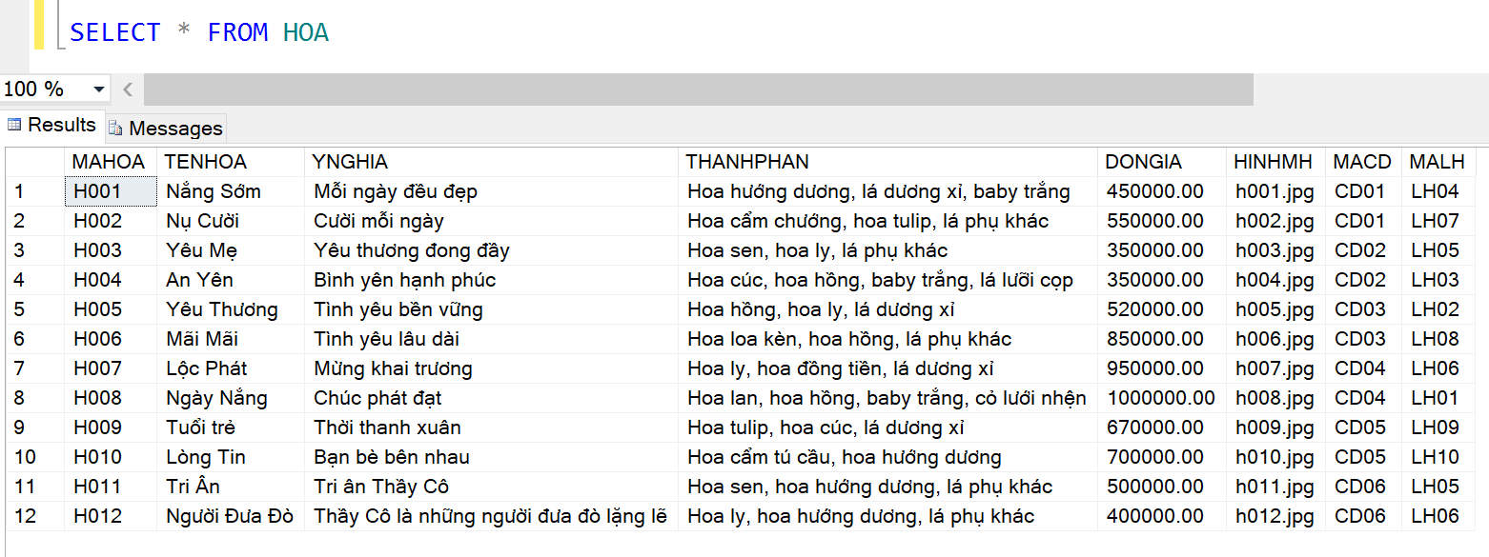

 |  |  |  | MAHOA | TENHOA | YNGHIA | THANHPHAN | DONGIA | HINHMH | MACD | MALH
 |  |  |  | H001 | Nắng sớm | Mỗi ngày đều đẹp | Hoa hướng dương, lá dương xi,baby trắng | 4500000 | h001.jpg | CD01 | LH04
 |  |  |  | H002 | Nụ cười | Cười mỗi ngày | Hoa cẩm chướng, hoa tulip, lá phụ khác | 4500000 | h002.jpg | CD01 | LH07
 |  |  |  | H003 | Yêu Mẹ | Yêu thương đong đầy | Hoa sen, hoa ly, lá phụ khác | 4500000 | h005.jpg | CD02 | LH05
 |  |  |  | H004 | An Yên | Bình yêu hạnh phúc | Hoa cúc, hoa hồng, baby trắng, lá lưỡi cọp | 4500000 | h003.jpg | CD02 | LH03
 |  |  |  | H005 | Yêu Thương | Tình yêu bền vững | Hoa hồng, hoa ly,lá dương xi | 4500000 | h006.jpg | CD03 | LH02
 |  |  |  | H006 | Mãi Mãi | Tình yêu lâu dài | Hoa loa kèn,hoa hồng, lá phụ khác | 4500000 | h008.jpg | CD03 | LH08
 |  |  |  | H007 | Lộc Phát | Mừng khai trương | Hoa ly,hoa đồng tiền, lá dương xi | 4500000 | h009.jpg | CD04 | LH06
 |  |  |  | H008 | Ngày Nắng | Chúc phát đạt | Hoa lan, hoa hồng, baby trắng , cỏ lưới nhện | 4500000 | h0019.jpg | CD04 | LH01
 |  |  |  | H009 | Tuổi trẻ | Thời thanh xuân | Hoa tulip, hoa cúc, lá dương xi | 4500000 | h0011.jpg | CD05 | LH09
 |  |  |  | H010 | Lòng Tin | Bạn bè bên nhau | Hoa cẩm tú cầu, hoa hướng dương | 4500000 | h0021.jpg | CD05 | LH10
Số đơn hàng và chi tiết đơn hàng |  |  |  | H011 | Tri Ân | Tri ân Thầy cô | Hoa sen,hoa hướng dương, lá phụ khác | 4500000 | h0015.jpg | CD06 | LH05
Dựa vào data trên tạo 10 -> 20 đơn hàng + Chi tiết đơn hàng với mỗi đơn có từ 1 -> 3 chi tiết |  |  |  | H012 | Người Đưa Đò | Thầy Cô là người đưa đò lặng lẽ | Hoa ly, hoa hướng dương, lá phụ khác | 4500000 | h0081.jpg | CD06 | LH06

 |  |  |  | SODH | NGAYDAT | NGAYGIAO | DIADIEM | HOKH | TENKH | GHICHU | TINHTRANG
 |  |  |  | 1 | 4/26/2020 | 10/4/2019 | 7169 Bashford Court | Shari | Figiovanni |  | Đang giao hàng
 |  |  |  | 2 | 9/26/2019 | 9/25/2019 | 557 Hoffman Point | Clemmy | Atger |  | Đang giao hàng
 |  |  |  | 3 | 8/22/2019 | 2/25/2020 | 63 Sutherland Avenue | Loralie | Carass |  | Đang giao hàng
 |  |  |  | 4 | 12/30/2019 | 9/15/2019 | 28000 North Lane | Nicol | O'Hara |  | Đang giao hàng
 |  |  |  | 5 | 2/1/2020 | 5/27/2020 | 13 Graedel Place | Veronique | Postles |  | Đang giao hàng
 |  |  |  | 6 | 12/7/2019 | 2/22/2020 | 814 Reinke Court | Elnore | Perazzo |  | Đang giao hàng
 |  |  |  | 7 | 9/15/2019 | 7/3/2019 | 8 Buell Alley | Yetta | Guerola |  | Đang giao hàng
 |  |  |  | 8 | 3/7/2020 | 4/25/2020 | 70080 Mesta Court | Allix | Blakeborough |  | Đang giao hàng
 |  |  |  | 9 | 6/27/2019 | 4/4/2020 | 05682 Aberg Court | Stepha | Ben-Aharon |  | Đang giao hàng
 |  |  |  | 10 | 1/13/2020 | 11/3/2019 | 8806 Macpherson Terrace | Edan | Fellgett |  | Đang giao hàng
 |  |  |  | 11 | 1/27/2020 | 7/23/2019 | 656 Becker Point | Aila | Vella |  | Đang giao hàng
 |  |  |  | 12 | 8/23/2019 | 8/21/2019 | 9 Birchwood Circle | Patrizia | Yakunchikov |  | Đang giao hàng

 |  |  |  | SODH | MAHOA | SOLUONG | GIABAN
 |  |  |  | 1 | H011 | 5 | 450000
 |  |  |  | 2 | H002 | 7 | 450000
 |  |  |  | 3 | H003 | 10 | 450000
 |  |  |  | 4 | H004 | 8 | 450000
 |  |  |  | 5 | H005 | 6 | 450000
 |  |  |  | 6 | H006 | 4 | 450000
 |  |  |  | 7 | H005 | 5 | 450000
 |  |  |  | 8 | H008 | 5 | 450000
 |  |  |  | 9 | H009 | 7 | 450000
 |  |  |  | 10 | H010 | 8 | 450000
 |  |  |  | 11 | H011 | 6 | 450000
 |  |  |  | 12 | H012 | 9 | 450000

